Planilla de Cotizacion
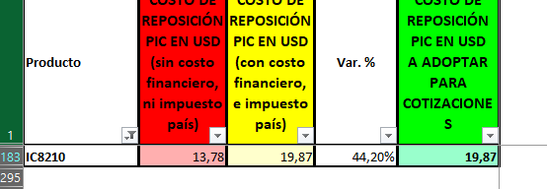
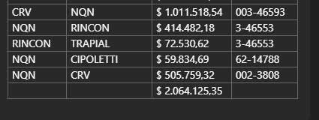
TC | 842 | 2024-03-01 | Ref: Cotización Divisas Venta |  |  |  |  |  |  |  | GE
 |  |  |  |  |  |  |  |  |  |  | 5.50%
Situación | Denominación comercial | Costo Rep [USD/Bde] | Cantidad [Lts/mes] | Flete [USD/Bde] | CR con flete [USD/Bde] | Precio unitario [USD/Lt] | K | Variación | Costo total USD] | Venta Total [USD] | CP | CP
Chevron Mar-24 | IC8210 | 19.87 | 300 | 0.11 | 19.98 | 12.27 | 0.61 | -31% | 5,995 | 3,681 | -2,516 | -68.4%
Referencia
Chevron Nov-22 | IC8210 |  |  |  |  | 17.76

